Sheet1
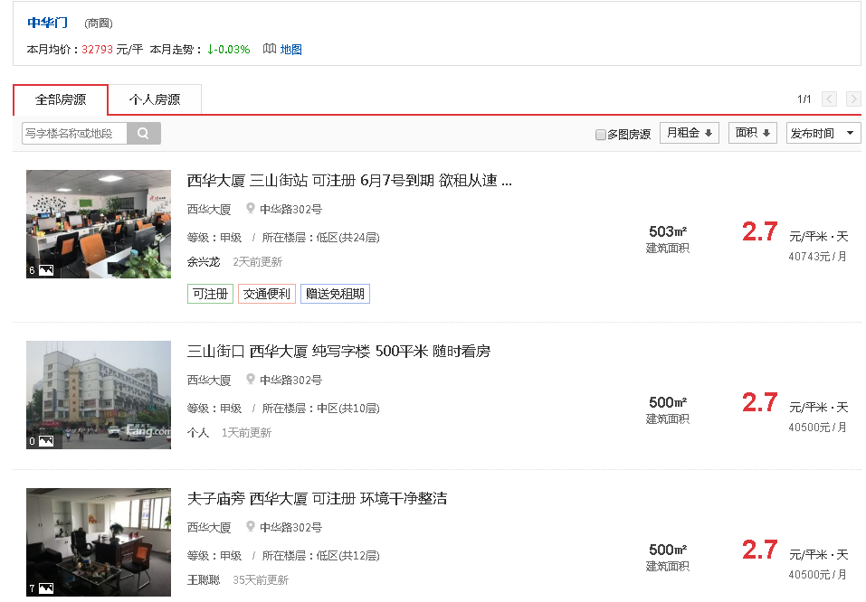

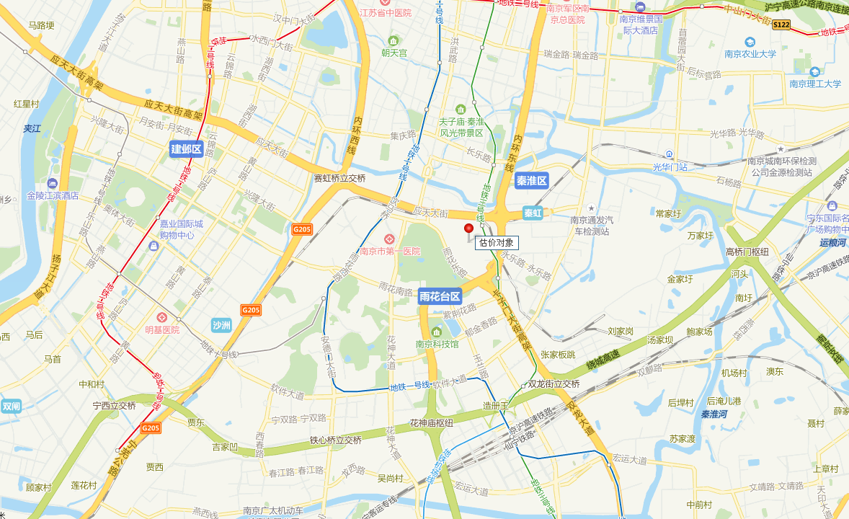

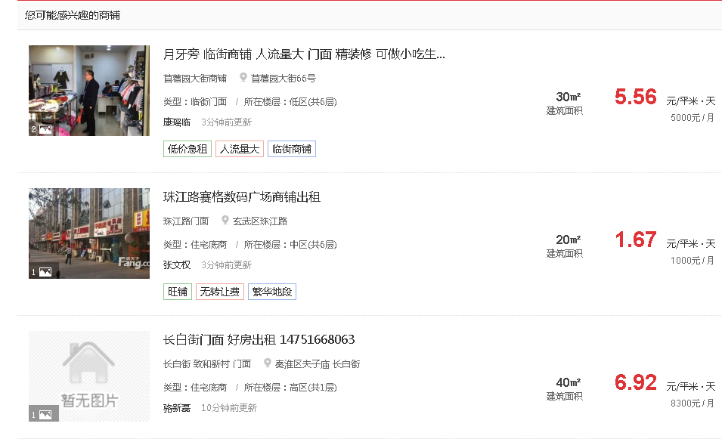

商业楼层 | 系数
1 | 1
2 | 0.65
3 | 0.55
4 | 0.45
B1 | 0.5
 | 0.63
1层租金 | 6
综合租金 | 3.8

